Sheet1
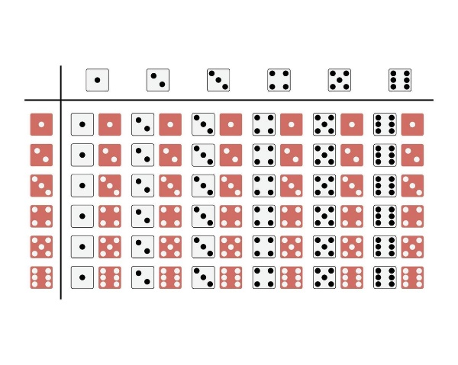
 | Hallar la probabilidad que al lanzar dos dados… | N° Casos totales | N° Casos faborables | Proababilidad |  | 2 | 3 | 4 | 5 | 6 | 7
1 | La suma de ambos lados sea 8 | 36 | 5 | P(8)= | 14% | 3 | 4 | 5 | 6 | 7 | 8
2 | La suma de ambos lados sea >=7 | 36 | 21 | P(>=7)= | 58% | 4 | 5 | 6 | 7 | 8 | 9
3 | La suma de ambos lados sea >=5 Y <=7 | 36 | 15 | P(>=5 Y<=7)= | 42% | 5 | 6 | 7 | 8 | 9 | 10
4 | La suma de ambos lados sea >10 Y <12 | 36 | 2 | P(>10 Y<12)= | 6% | 6 | 7 | 8 | 9 | 10 | 11
5 | La suma de ambos lados sea par | 36 | 18 | P(par)= | 50% | 7 | 8 | 9 | 10 | 11 | 12

